NR-TX
测试用例测试结果
Board-TEST-TX-001 | TX PGC初始增益定标 | LO 频点：765 MHz；单音：765.5 MHz，-18 dBfs；单板输出：-7.5 dBm； Tx1 att：8200 mdB；Tx2 att：8700 mdB；
Board-TEST-TX-002 | 功率控制范围 | LO 频点：765 MHz；单音：765.5 MHz，-18 dBfs； Tx1 att：{4000 mdB，0 mdB}，单板输出：{-39.4 dBm，0.63 dBm}； Tx2 att：{4000 mdB，0 mdB}，单板输出：{-38.9 dBm，1.11 dBm}；
Board-TEST-TX-003 | 功率控制精度 | LO 频点：765 MHz；单音：765.5 MHz，-18 dBfs；Tx att：20000 mdB； Tx1 step：{0.1 dB，0.5 dB，1 dB}，delta power：{0.104 dB，0.5 dB，0.99 dB}； Tx2 step：{0.1 dB，0.5 dB，1 dB}，delta power：{0.105 dB，0.501 dB，1.006 dB}；
Board-TEST-TX-004 | 工作带宽测试 | LO 频点：765 MHz；单音：765.5 MHz，-18 dBfs；单板输出：-7.5 dBm Tx1 band：{758 MHz，803 MHz}，单板输出：{-7.58 dBm，-7.42 dBm}； Tx2 band：{758 MHz，803 MHz}，单板输出：{-7.56 dBm，-7.46 dBm}；
Board-TEST-TX-005 | 最大工作带宽 | LO range：{748 MHz，813 MHz}，step：1 MHz，单音：-18 dBfs，Tx att：见 Board-TEST-TX-001； Tx1
Board-TEST-TX-006 | 输出功率测试 | 频点：{758 MHz，767 MHz，776 MHz，785 MHz，794 MHz，803 MHz}，单音：-18 dBfs，Tx att：见Board-TEST-TX-001； Tx1：{-7.54 dBm，-7.47 dBm，-7.42 dBm，-7.44 dBm，-7.42 dBm，-7.37 dBm}； Tx2：{-7.51 dBm，-7.51 dBm，-7.49 dBm，-7.49 dBm，-7.46 dBm，-7.42 dBm}；
Board-TEST-TX-007 | 增益平坦度 | LO range：{758 MHz，803 MHz}，step：1 MHz，单音：-18 dBfs，Tx att：见 Board-TEST-TX-001； Tx1：0.17 dBm；Tx2：0.11 dBm；
Board-TEST-TX-008 | 不同功率下镜像抑制 | LO 频点：765 MHz，单音：765.5 MHz，-18 dBfs，Tx att：{600 mdB，1100 mdB}，step：5 dB； 见附件测试报告
Board-TEST-TX-009 | 不同带宽下镜像抑制 | LO 频点：765 MHz,信号：{10 MHz，20 MHz，30 MHz}，单板输出：4.5 dBm； 见附件测试报告
Board-TEST-TX-010 | 不同频点下镜像抑制 | LO 频点：765 MHz，单音：765.5 MHz，-18 dBfs，Tx att：{8200 mdB，8700 mdB}，step：2 MHz； 见附件测试报告
Board-TEST-TX-011 | 多器件镜像抑制一致性 | 见附件
Board-TEST-TX-012 | 不同功率下TX PLL抑制 | LO 频点：765 MHz，单音：765.5 MHz，-18 dBfs，Tx att：{600 mdB，1100 mdB}，step：5 dB； 见附件测试报告
Board-TEST-TX-013 | 不同带宽下TX PLL抑制 | LO 频点：765 MHz,信号：{10 MHz，20 MHz，30 MHz}，单板输出：-4.5 dBm； 见附件测试报告
Board-TEST-TX-014 | 不同频点下TX PLL抑制 | LO 频点：765 MHz，单音：765.5 MHz，-18 dBfs，Tx att：{8200 mdB，8700 mdB}，step：2 MHz； 见附件测试报告
Board-TEST-TX-015 | 不同通道TX PLL抑制一致性 | 见附件
Board-TEST-TX-016 | 三阶互调点输出 | LO 频点：765 MHz，双音：{764 MHz，766 MHz}； 9025 无发双音指令
Board-TEST-TX-017 | 不同功率ACPR、EVM测试 | LO 频点：765 MHz，10 MHz 带宽信号：765.5 MHz，-18 dBfs，Tx att：{3400 mdB，3900 mdB}，step：5 dB； 见附件测试报告
Board-TEST-TX-018 | 不同频点ACPR、EVM测试 | LO 频点：765 MHz，10 MHz 带宽信号：-18 dBfs，Tx att：{3400 mdB，3900 mdB}，step：10 MHz； 见附件测试报告
Board-TEST-TX-019 | 不同带宽ACPR、EVM测试 | LO 频点：765 MHz,信号：{10 MHz，20 MHz，30 MHz}，单板输出：-4.5 dBm； 见附件测试报告
Board-TEST-TX-020 | 多器件ACPR、EVM一致性测试 | 见附件
Board-TEST-TX-021 | 带内噪底测试 | LO 频点：702 MHz，单音：{785 MHz，-7.5 dBm}，Tx att：8600 dBm 底噪：-94.2 dBm
Board-TEST-TX-022 | 带外噪底测试 | LO 频点：702 MHz，单音：{785 MHz，-7.5 dBm}，Tx att：8600 dBm 底噪：-89.7 dBm
Board-TEST-TX-023 | RF端口隔离度 | LO 频点：702 MHz，10 MHz 带宽信号：765.5 MHz，0 dBm，Tx att{3300 mdB，3900 mdB}； Tx0-Tx1 隔离度：76.7 dB； Tx1-Tx0 隔离度：76.7 dB；
Board-TEST-TX-024 | 最大输出功率 | 测试用例不清晰，未测试
Board-TEST-TX-025 | 发射通道时延 | 需要 trigger，未测试
Board-TEST-TX-026 | 带外杂散（时钟） | LO 频点：702 MHz，10 MHz 带宽信号：765.5 MHz，-4.5 dBm，带外：804 MHz ~ 12.75 GHz，Tx att：{5000 mdB，5500 mdB}，RBW：100 kHz，VBW：300 kHz； 见附件
Board-TEST-TX-027 | 带内杂散（OBUE，时钟) | LO 频点：702 MHz，10 MHz 带宽信号：765.5 MHz，-4.5 dBm，带内：758 MHz ~ 803 MHz，Tx att：{5000 mdB，5500 mdB}，RBW：100 kHz，VBW：300 kHz； 带内无杂散 | 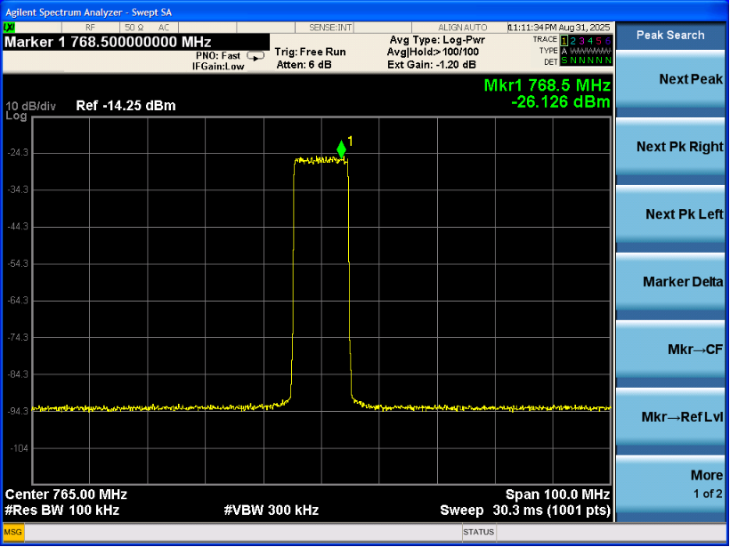
Board-TEST-TX-028 | 频率稳定性（环境测试） | 需要自动测试脚本配合，未测试
Board-TEST-TX-029 | 输出阻抗测试 | Tx1：45.36+i*3.61；Tx2：46.73+i*2.26；
Board-TEST-TX-030 | TX端口驻波测试 | Tx1：1.21；Tx2：1.14；

NR-RX
测试用例测试结果
Board-TEST-RX-001 | RX PGC定标 | LO 频点：702 MHz，信号源：738 MHz，-45 dBm，Rx：-15 dBfs； Rx1 att：13000 mdB；Rx2 att：13000 mdB；
Board-TEST-RX-002 | 接收工作频率范围 | LO 频点：702 MHz，信号源：-45 dBm，Rx：-15 dBfs，Rx1 att：13000 mdB；Rx2 att：13000 mdB； Rx1 band：699 MHz ~ 752 MHz； Rx2 band：699 MHz ~ 752 MHz；
Board-TEST-RX-003 | RX最大增益测试 | LO 频点：702 MHz，信号源：{703 MHz，713 MHz，723 MHz，733 MHz，743 MHz}，-55 dBm，Rx att：0 mdB； Rx1：{41.64 dB，42.43 dB，42.46 dB，43.12 dB，41.92 dB}； Rx2：{41.29 dB，42.26 dB，41.99 dB，43.09 dB，41.86 dB}；
Board-TEST-RX-004 | 接收衰减范围 | LO 频点：702 MHz，信号源：738 MHz，-55 dBm； Rx1 att：{30000 mdB，0 mdB}，Rx1 power：{- 42.65 dBfs，-12.59 dBfs}； Rx2 att：{30000 mdB，0 mdB}，Rx1 power：{-42.62 dBfs，-12.61 dBfs}；
Board-TEST-RX-005 | 接收衰减精度 | LO 频点：702 MHz，信号源：738 MHz，-55 dBm，0.5 dB 步进； Rx1 精度：0.56 dB，Rx2 精度：0.47 dB；
Board-TEST-RX-006 | 接收带内平坦度 | LO 频点：702 MHz，信号源：{703 MHz，713 MHz，723 MHz，733 MHz，743 MHz}，-55 dBm，Rx att：0 mdB； Rx1 ripple：1.48 dB；Rx2 ripple：1.8 dB
Board-TEST-RX-007 | 三阶输入互调点 | 缺少信号源，未测试
Board-TEST-RX-008 | 不同功率下RX镜像抑制 | LO 频点：702 MHz，信号源：738 MHz，NCO：-6 MHz，Rx：-15 dBfs； Rx att：{13000 mdB，2300 mdB}，见图像 | 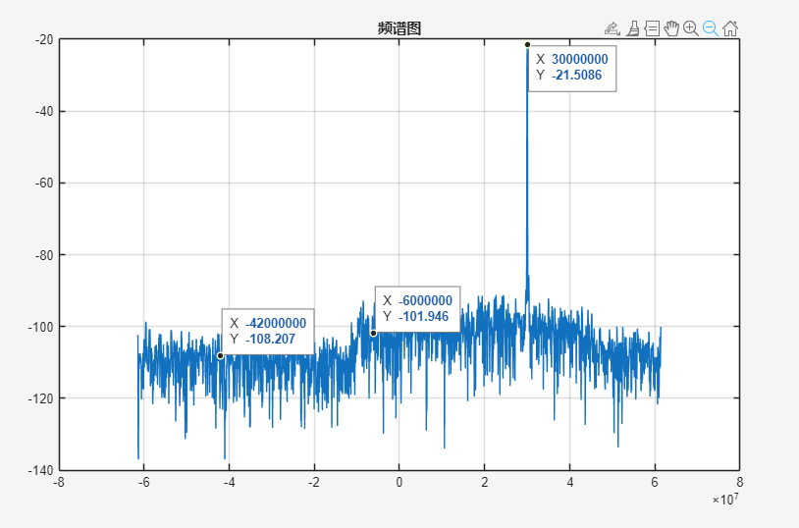 | 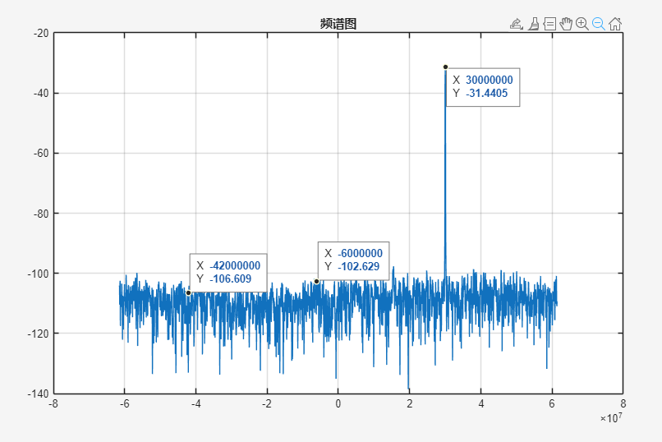
Board-TEST-RX-009 | 不同频点下RX镜像抑制 | LO 频点：702 MHz，NCO：-6 MHz，Rx：-15 dBfs，Rx att：13000 mdB； 信号源：{718 MHz，728 MHz，738 MHz}，见图像 | 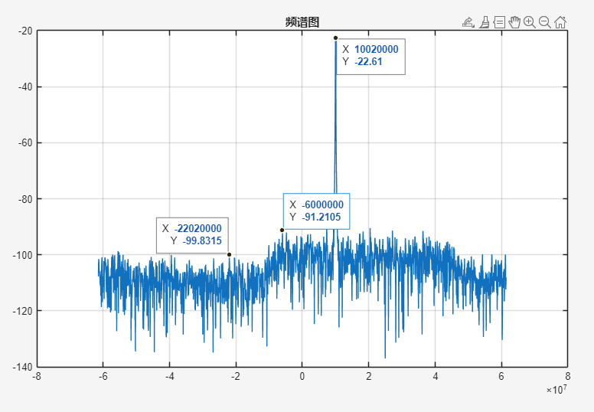 | 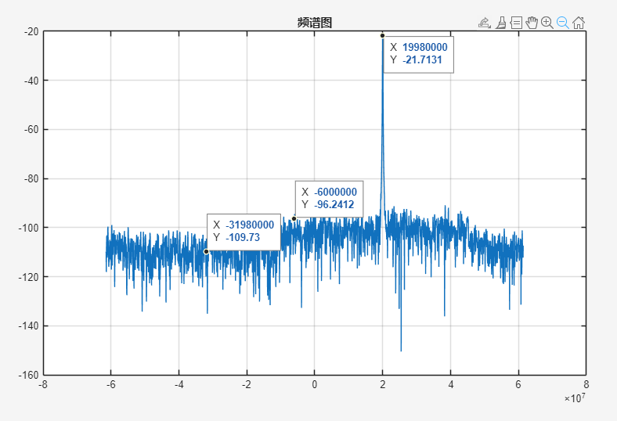
Board-TEST-RX-010 | 不同功率下RX LO抑制 | LO 频点：702 MHz，信号源：738 MHz，NCO：-6 MHz，Rx：-15 dBfs； Rx att：{13000 mdB，2300 mdB}，见图像
Board-TEST-RX-011 | 不同频点下RX LO抑制 | LO 频点：702 MHz，NCO：-6 MHz，Rx：-15 dBfs，Rx att：13000 mdB； 信号源：{718 MHz，728 MHz，738 MHz}，见图像
Board-TEST-RX-012 | 隔离度测试 | LO 频点：702 MHz，信号源：738 MHz，-45 dBm，Rx：-15 dBfs，Rx1 att：13000 mdB；Rx2 att：13000 mdB； Rx1-Rx2 isolation：53.5 dB； Rx2-Rx1 isolation：53.31 dB；
Board-TEST-RX-013 | RX RSSI测试 | 测试用例描述不清晰，未测试
Board-TEST-RX-014 | RX RSSI精度测试 | LO 频点：702 MHz，信号源：738 MHz，-55 dBm，Rx att：13000 mdB； Rx1：0.46 dB，Rx2：0.52 dB；
Board-TEST-RX-015 | RX端口驻波测试 | Rx1：1.26；Rx2：1.30
Board-TEST-RX-016 | 输入阻抗 | Rx1：45.54+i*5.8 Ω；Rx2：46.77+i*8.2 Ω
Board-TEST-RX-017 | RX频带杂散测试 | Rx 常收模式，Tx 无输出，频段：703 MHz ~ 748 MHz，RBW＝100KHz，VBW＝3*RBW； Rx1：-104.8 dBm；Rx2：-104.7 dBm；

FPGA功能测试
测试用例测试结果
Board-TEST-FPGA-001 | 上行载波配置 | 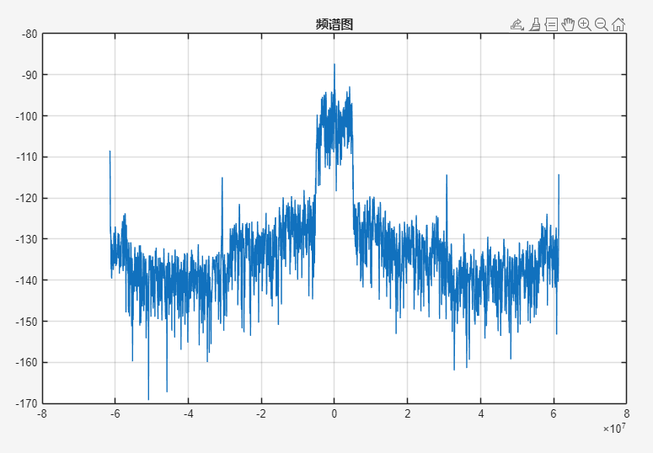
Board-TEST-FPGA-002 | 上行数字功率调整 | OK
Board-TEST-FPGA-003 | DATT 和AGC功能验证 | OK
Board-TEST-FPGA-004 | RX链路延时 | 未测试
Board-TEST-FPGA-005 | 上下行环回 | 未测试
Board-TEST-FPGA-006 | 下行载波配置测试 | OK
Board-TEST-FPGA-007 | TX延时独立调整测试 | 未测试
Board-TEST-FPGA-008 | 下行数字功率调整 | OK

